Sheet1
数据分类与处理：生鲜食品店铺销售数据缺失值处理
【任务要求】
1.查看这三周的销售数据，发现表中有两处缺失数据，请补充缺失值
2.计算结果四舍五入保留四位小数

【知识要点】
支付转化率=（支付买家数÷总访客数）×100%

【重要技能点】
1.空值清洗
2.基础函数操作

【关键步骤操作】

分析思路：题目要求补充缺失值，所以首先运用空值清洗快速找到缺失值，然后利用转化率公式计算出数值填入即可，注意保留小数点后四位小数。

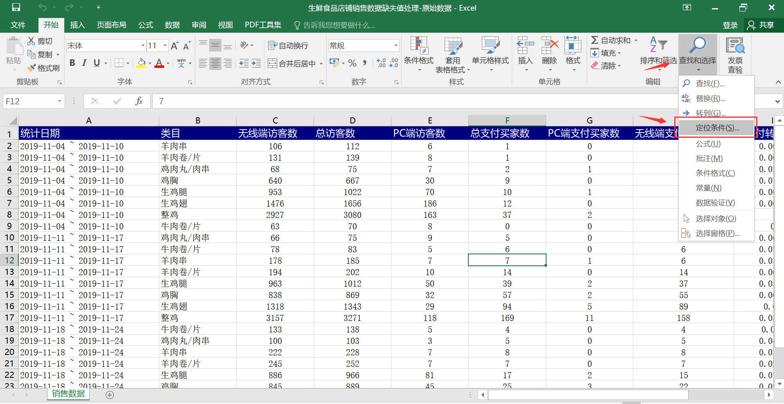
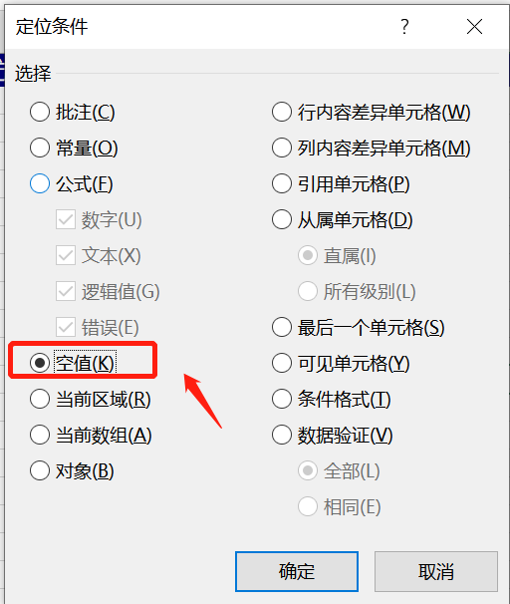

 | 1.点击上方工具栏中的查找与选择，然后点击定位条件，选择空值，即可筛选出缺失值。

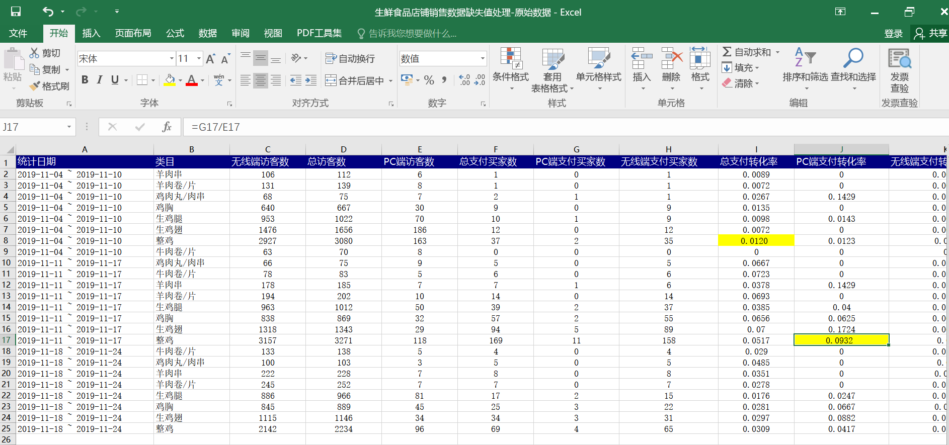

 |  | 2.根据任务要求把缺失值填充为黄色； 3.利用转化率计算公式计算缺失值处的数据； 总支付转化率=总支付买家÷总访客数 pc端支付转化率=pc端支付买家数÷pc端访客数 注意：保留小数点后四位

